Conciliación Bancaria
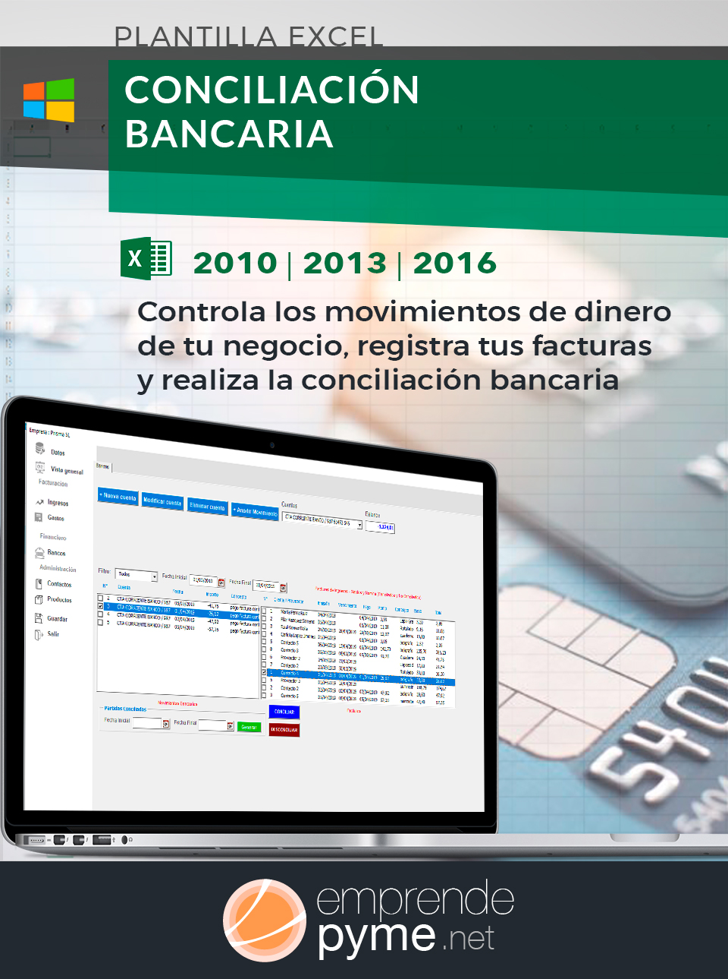
 | CONCILIACION BANCARIA

VISITA emprendepymeshop
 | Empresa: |  |  | Fecha
 | Banco: |  |  | Saldo Extracto Banco
 | Cta Cont. |  |  | Saldo Cta. Contable
 | # Cta Corriente:


 | a) Pagos Banco no Contabilidad |  | 0.00 | a-b-c+d | 0.00
 | b) Cobros Banco no Contabilidad |  | 0.00
 | c) Pagos Contabilidad no Banco |  | 0.00 | Diferencia | 0.00
 | d) Cobros Contabilidad no Banco |  | 0.00

 | a) Pagos Banco no Contabilidad
 | i
 | Fecha | Concepto | Importe | Observaciones | Clave Conciliación



Ver Plantilla Premium



 |  | Total | 0.00


 | b) Cobros Banco no Contabilidad
 | i
 | Fecha | Concepto | Importe | Observaciones | Clave Conciliación

 |  | Total | 0.00

 | c) Pagos Contabilidad no Banco
 | i
 | Fecha | Concepto | Importe | Observaciones | Clave Conciliación

 |  | Total | 0.00

 | d) Cobros Contabilidad no Banco
 | i
 | Fecha | Concepto | Importe | Observaciones | Clave Conciliación

 |  | Total | 0.00

